상품제안서
주문제작용 디너 네프킨-고급냅킨 | 상품코드: S18739

 |  |  |  |  |  |  | 02-713-8555 | www.synergygift.co.kr
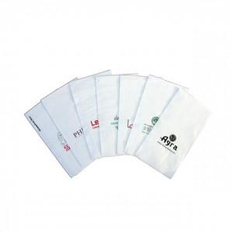

【상세/제작정보】 | .

【인쇄/포장옵션】 | 실크 / 포장불가능

【공급단가】 | 수량 | 10,000~ | 30,000~ | 50,000~ | 100,000~ | 200,000~
*VAT별도 | 단가 | 283,500원 | 273,000원 | 262,500원 | 252,000원 | 245,700원

【상품 URL】 | https://www.synergygift.co.kr:443/src/goods_detail.php?gdno=5463

